Grid
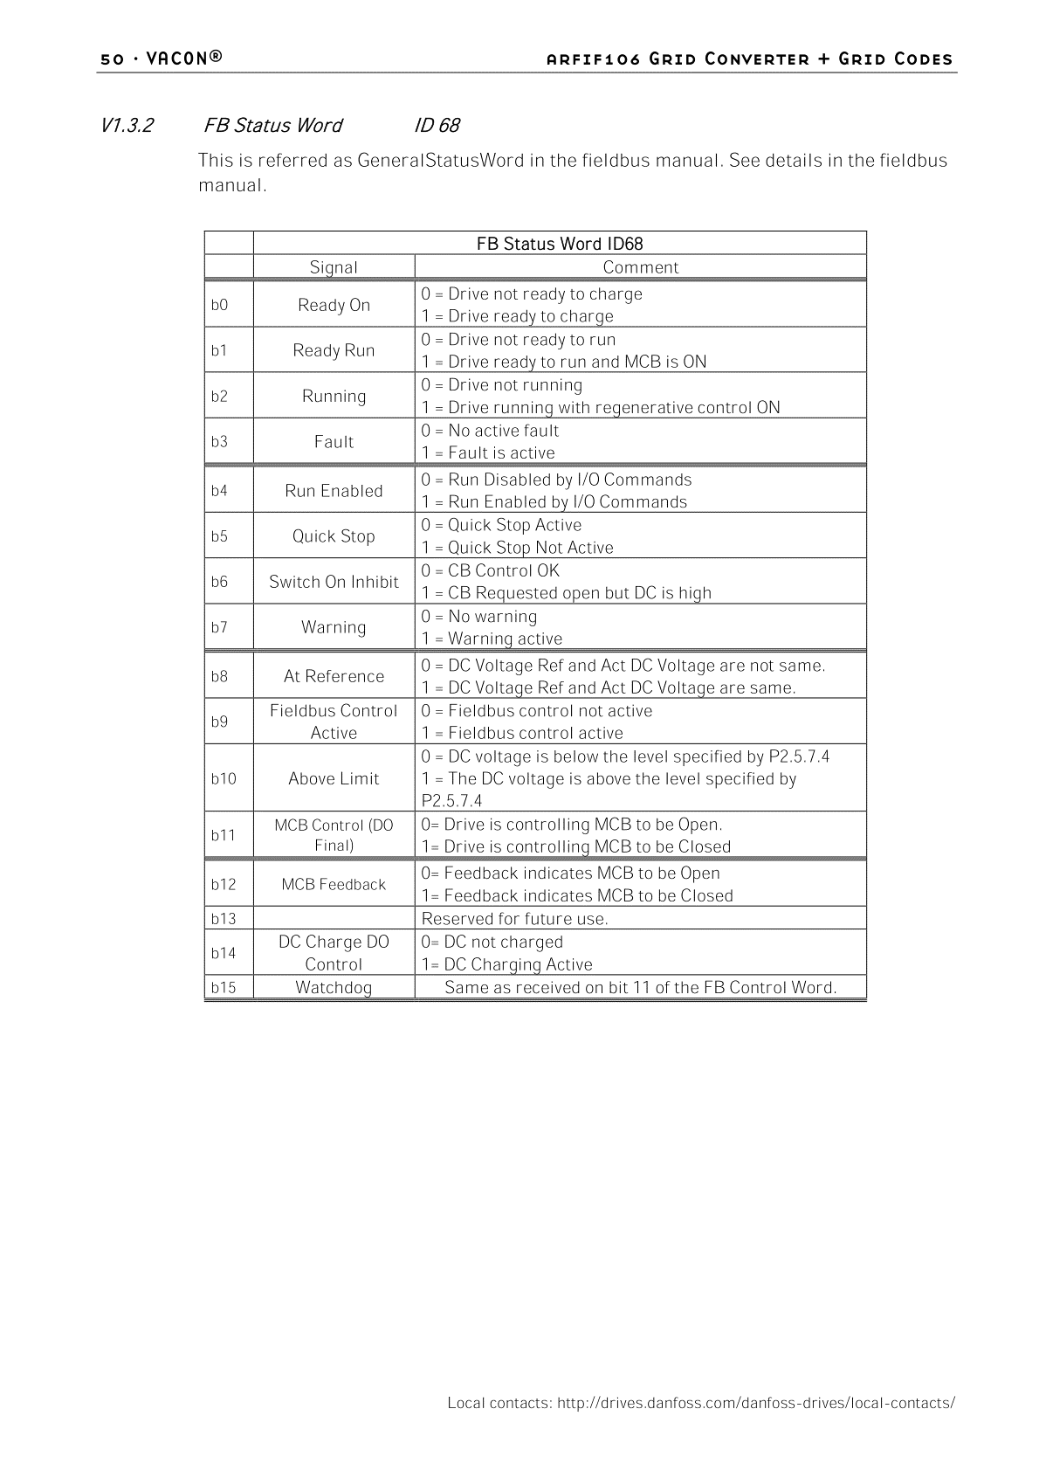
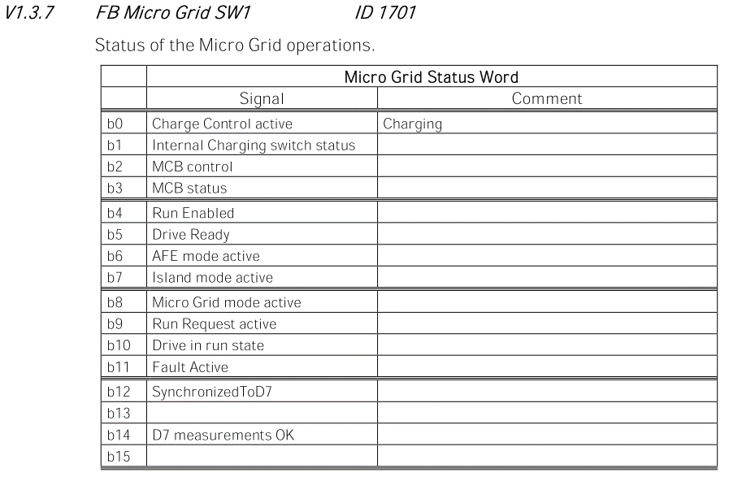
 |  | 位置 | Motor |  | Unit | Scale
 | R | 42101 |  | FB_Status_Word
 |  | 42102 | 68 | FB_General_Status_Word
 |  | 42103 | 1125 | Active_Current | % | *.*%
 |  | 42104 | 1104 | Total Current | A | *.*A
 |  | 42105 | 1615 | Operation_Mode
 |  | 42106 | 1508 | Power_kW | Kw | *KW
 |  | 42107 | 1752 | Freq. Reference | Hz | *.*Hz
 |  | 42108 | 1 | Supply Frequency | Hz | *.**Hz
 |  | 42109 | 1109 | Unit Temp | ℃ | *℃
 |  | 42110 | 1108 | DC-Link_Voltage | V | *V
 |  | 42111 | 37 | Fault |  |  |  | b12同步完成旗標
 |  | 42112 | 1650 | Line Voltage D7 | V | *V
 |  | 42113 | 1654 | Line Frequency D7 | Hz | *.**Hz | 偵測到的頻率
 |  | 42114
 |  | 42115
 |  | 42116
 |  | 42117
 |  | 42118
 |  | 42119
 | W | 42001 |  | FB_Control_Word
 |  | 42002 |  | FB_General_Control_Word
 |  | 42003 |  | DC_Voltage_Ref | % | *.*%
 |  | 42004 | 1700 | FB_Micro_Grid_CW1
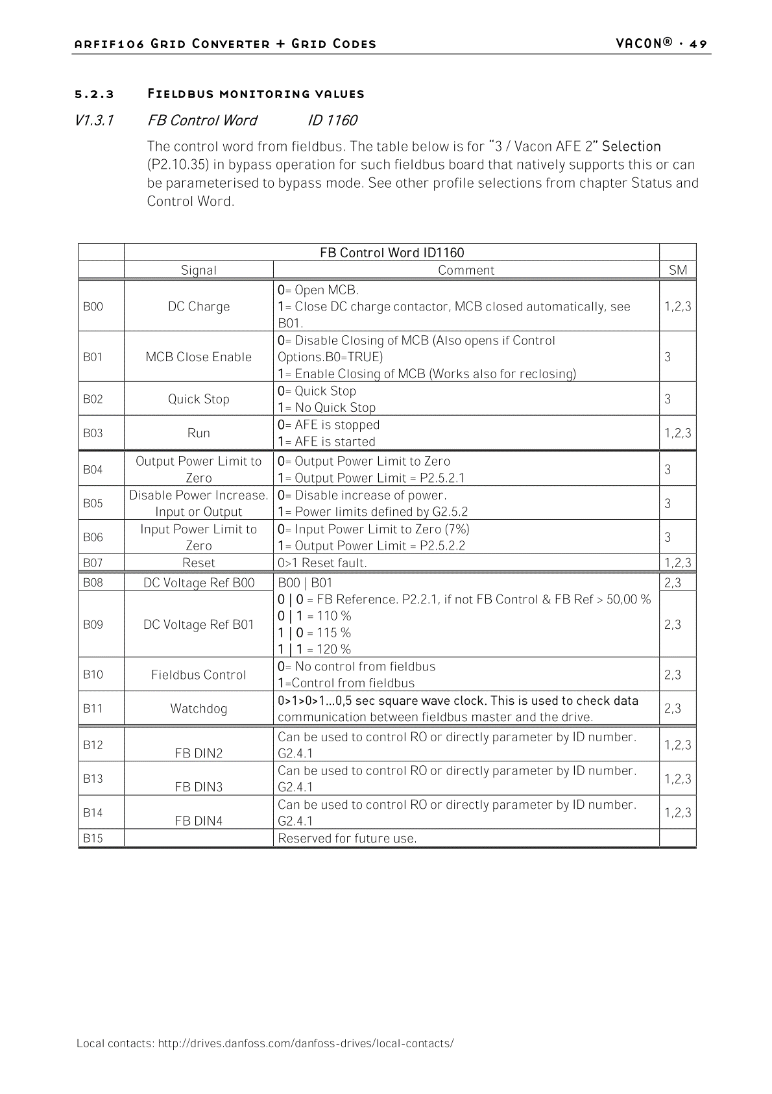
 |  | 42005
 |  | 42006
 |  | 42007
 |  | 42008
 |  | 42009
 |  | 42010
 |  | 42011
 |  | 42012
 |  | 42013
 |  | 42014
 |  | 42015
 |  | 42016
 |  | 42017
 |  | 42018
 |  | 42019 |  |  |  |  |  | 控制頻率流程
 |  |  |  |  |  |  |  | b10, b11都寫1 -> b5 / b4寫1

 |  |  |  | 開機流程
 |  |  |  | b10寫1 -> B00寫1 -> B03寫1
溫度不建議超過60
內建保護7x |  |  |  | 關機流程
 |  |  |  | B03寫0→B01寫0→B00寫0

 |  |  |  | 停止流程
 |  |  |  | B03寫0

 |  |  |  | 清除故障流程
 |  |  |  | B07寫1→持續5秒→B07寫0

 |  |  |  | AFE -> 穩定DC段 有DC ref volt.
 |  |  |  | microfrid -> 穩定AC段 有AC ref freq.

